상품제안서
트래블키트세트(칫솔치약세트) | 상품코드: F19789

 |  |  |  |  |  |  | 02-412-0044 | www.easy1.co.kr
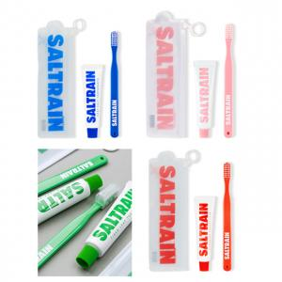

【상세/제작정보】 | ※ 기본 파우치 상태로만 패킹됩니다. - 선물포장 희망하시는 경우 박스 추가된 포장 옵션 선택 바랍니다.

【인쇄/포장옵션】 | 스티커 / 케이스+선물포장

【공급단가】 | 수량 | 100~ | 300~ | 500~ | 1,000~ | 3,000~
*VAT별도 | 단가 | 5,800원 | 5,590원 | 5,370원 | 5,160원 | 5,030원

【상품 URL】 | http://www.easy1.co.kr/src/goods_detail.php?gdno=19789

